TvIntTelf
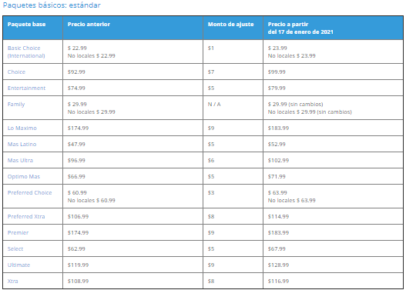
 |  |  |  |  |  |  | DTV BUNDLE (Incluye Dcto Autopago y Bundle mas los $10 del Modem)
 | DTV |  |  |  |  |  | Paquetes (Todo Incluido) | 5Mbps - 75Mbps | 100Mbps | 300Mbps | 1000Mbps
 | Incluye Descuento de 12 meses ($15,01) y por el AutoPay ($5) / NO INCLUYE TAXES |  |  |  |  |  | ENTERTAINMENT | 109.99 | 99.99 | 109.99 | 124.99
 | PLAN | 1TV | 2TV | 3TV | 4TV |  | CHOICE™ | 114.99 | 104.99 | 114.99 | 129.99
MAS LATINO | Genie (+120 Canales) | $59.99 | $66.99 | $73.99 | $80.99 |  | ULTIMATE | 129.99 | 119.99 | 129.99 | 144.99
 | Genie Lite (sin grabacion) | $50.99 | $57.99 | $64.99 | $71.99 |  | PREMIER™ | 179.99 | 169.99 | 179.99 | 194.99
OPTIMO | Genie (+205 Canales) | $69.99 | $76.99 | $83.99 | $90.99 |  | Paquetes en Español
 | Genie Lite (sin grabacion) | $60.99 | $67.99 | $74.99 | $81.99 |  | MÁS LATINO™ | 104.99 | 94.99 | 104.99 | 119.99
MAS ULTRA | Genie (+240 Canales) | $74.99 | $81.99 | $88.99 | $95.99 |  | ÓPTIMO MÁS™ | 114.99 | 104.99 | 114.99 | 129.99
 | Genie Lite (sin grabacion) | $70.99 | $77.99 | $84.99 | $91.99 |  | MÁS ULTRA™ | 119.99 | 109.99 | 119.99 | 134.99
LO MAXIMO | Genie (+240 Canales) | $134.99 | $141.99 | $148.99 | $155.99 |  | LO MÁXIMO™ | 179.99 | 169.99 | 179.99 | 194.99
 |  |  |  |  |  |  | Paquetes Internacionales
 | INTERNET AT&T |  |  |  |  |  | PREFERRED CHOICE | 99.99 | 89.99 | 99.99 | 114.99
 | VELOCIDAD | STANDALONE/Individual y en BUNDLE, es el mismo precio (incluye precio de Modem $10) ($99 de instalacion cuando no CSI)
 |  | Primeros 12 Meses | Mes 13 en adelante | Compromiso a Plazo | Uso de Datos
 | 768 Kbps - 75 Mbps | $55.00 | $65.00 | N/A | 1 TB | Cargo ETF (Early Termination Fee) $10 - Cargo Salirse antes finalizar contrato
 | 100 Mbps | $45.00 | $65.00 |  | Ilimitado
 | 300 Mbps | $55.00 | $75.00
 | 1 GB/1000 Mbps | $70.00 | $90.00

 | BUNDLE (DTV + ATT Int)
 | DTV + AT&T | 1 TV | 2 TV | 3 TV | 4 TV
 |  | 12 meses | 12 meses | 12 meses | 12 meses
 | MAS LATINO | Sumar Plan + Costo del Internet segun la velocidad disponible para el cliente
 | OPTIMO
 | MAS ULTRA

 | AT&T TV |  |  |  |  | Se cobrara el 1er Bill al momento de activar el servicio
 | PLAN ESPAÑOL | Optimo Mas (90+) | Choice | Xtra | Ultimate | Premier
 | Solo Tv (Standalone) | $64.99 | $64,99 | $74,99 | $79,99 | $129,99
 |  | Cargo Activacion 19,95 + Taxes (aprox 2,76) = entre aprox $22,71-22,58 Aprox | ETF (Early Termination Fee) / Cargo por terminacion temprana: $15 por mes restante | Para los bien calificados el 1er dispositivo es gratis, de otra manera $120 | Optimo Mas desde +13mes: (Hasta 5-100 Mbps) 135,99 y (1GB) 155,99

 | BUNDLE (ATT TV + ATT Int) |  |  |  |  | HBO Max promo gratis por primeros 12 meses cuando esta en Bundle
 | Optimo Mas (90+) BUNDLE (Meses 1-12) | 5 Mbps - 75 Mbps | 100 Mbps | 300 Mbps | 1 GB/1000 Mbps
 |  | $109.99 | $99.99 | 109.99 | 124.99

 | AT&T VOICE (Telf Fija / Residencial)
 | Plan North America International | $39.99
 | Plan 200 | $25.99

ATT Tv
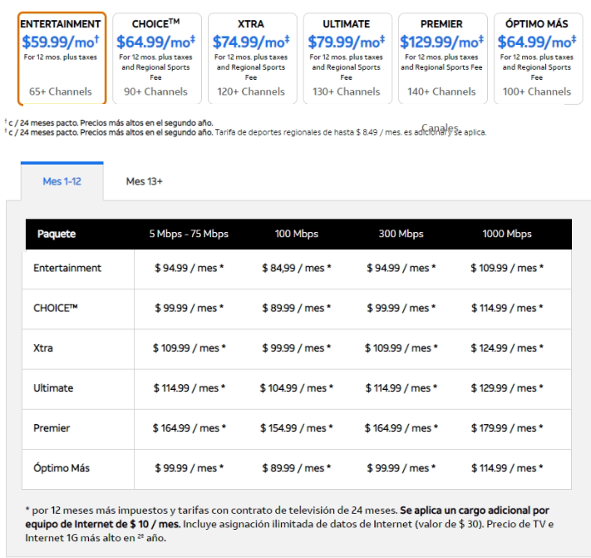

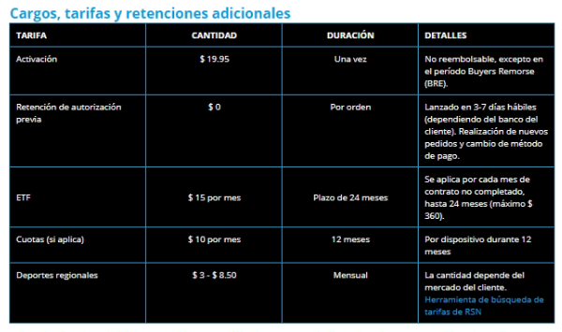

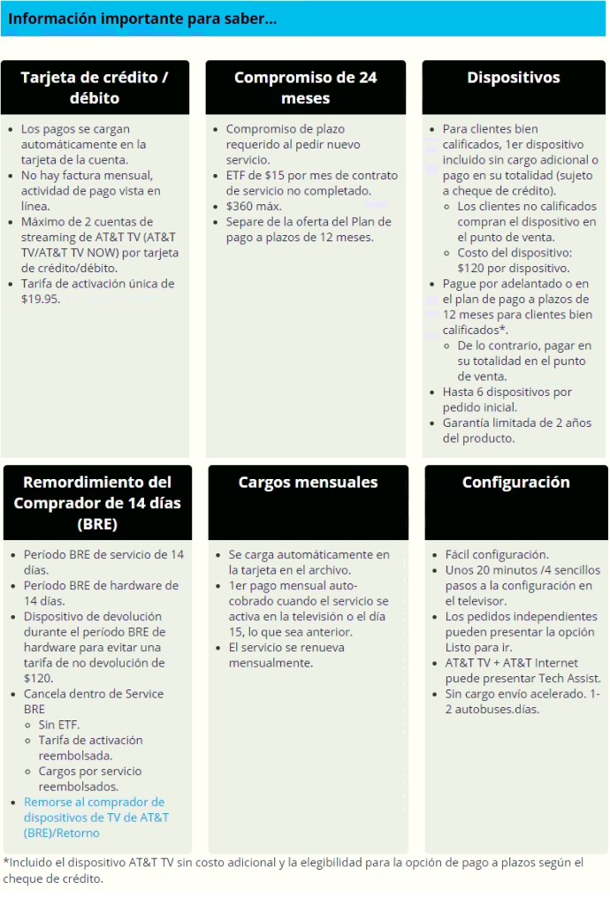

ATT INT
